Indice

TIPO | MACROPROCESO | ITEM | PROCESOS ALCALDÍA CARTAGENA | CODIGO | SUBPROCESO | Cód. Sp
ESTRATEGICO | PLANEACION TERRITORIAL Y DIRECCIONAMIENTO ESTRATEGICO | 1 | DIRECCIONAMIENTO ESTRATÉGICO | PTDDE | PLANEACIÓN ESTRATEGICA | 01
ESTRATEGICO |  |  |  |  | GESTIÓN DE POLITICAS PÚBLICAS E INSTITUCIONALES | 02
ESTRATEGICO |  |  |  |  | ADMINISTRACIÓN DE RIESGO | 03
ESTRATEGICO |  |  |  |  | EVALUACIÓN Y GESTIÓN DE LOS GRUPOS DE VALOR | 04
ESTRATEGICO |  | 2 | SEGUIMIENTO Y EVALUACIÓN | PTDSE | EVALUACIÓN Y GESTIÓN DE LOS GRUPOS DE VALOR | 01
ESTRATEGICO |  | 3 | GESTIÓN DE LA INVERSIÓN PUBLICA | PTDGI | GESTIÓN DEL PLAN DE DESARROLLO Y SUS INTRUMENTOS DE EJECUCIÓN | 01
ESTRATEGICO |  |  |  |  | GESTIÓN DE PROYECTOS DE INVERSIÓN PÚBLICA | 02
ESTRATEGICO |  |  |  |  | GESTIÓN DE PROYECTOS DE INVERSIÓN PÚBLICA CON RECURSOS DE REGALIAS | 03
ESTRATEGICO |  |  |  |  | GESTIÓN Y CONTROL DE INVERSIONES PÚBLICAS | 04
ESTRATEGICO |  | 4 | GESTIÓN DE DATOS E INFORMACIÓN ESTADISTICA DISTRITAL | PTDSI | SISTEMA DE INFORMACION - SISBEN | 01
ESTRATEGICO |  |  |  |  | SISTEMA DE INFORMACIÓN DE LA ESTRATIFICACIÓN SOCIOECONOMICA | 02
ESTRATEGICO |  |  |  |  | SISTEMA DE INFORMACIÓN GEOGRAFICA | 03
ESTRATEGICO |  |  |  |  | GESTIÓN ESTADISTICA | 04
ESTRATEGICO |  | 5 | GESTIÓN TERRITORIAL Y GESTIÓN DE SUS INSTRUMENTOS | PTDGT | FORMULACIÓN DE PLANES PARCIALES | 01
ESTRATEGICO |  |  |  |  | FORMULACIÓN Y SEGUIMIENTO DEL POT | 02
ESTRATEGICO |  |  |  |  | PLUSVALIA | 03
ESTRATEGICO |  |  |  |  | EXPEDIENTE URBANO | 04
ESTRATEGICO |  | 6 | GESTIÓN EN LA VIGILANCIA Y CONTROL DE LAS NORMAS URBANAS | PTDCU | INSPECCIÓN, CONTROL Y LA VIGILANCIA DE LOS ENAJENADORES DE VIVIENDA | 01
ESTRATEGICO |  |  |  |  | RECEPCIÓN DE BIENES DESTINADOS AL USO PÚBLICO EN ACTUACIONES URBANÍSTICAS | 02
ESTRATEGICO |  |  |  |  | PROCESOS POLICIVOS URBANÍSTICOS POR INFRACCIÓN URBANÍSTICA | 03
ESTRATEGICO | GESTIÓN DE PENSAMIENTO ESTRATEGICO INSTITUCIONAL Y DE LA COMUNIDAD | 7 | GESTIÓN INSTITUCIONAL Y DE LA COMUNIDAD | GPEGI
ESTRATEGICO | COMUNICACIÓN PUBLICA | 8 | COMUNICACIÓN ESTRATÉGICA | COMCE
ESTRATEGICO | COMUNICACIÓN PUBLICA | 9 | COMUNICACIÓN ORGANIZACIONAL | COMCO
ESTRATEGICO | COMUNICACIÓN PUBLICA | 10 | GESTION DE LA COMUNICACION INSTITUCIONAL | COMCI
ESTRATEGICO | EVALUACION Y CONTROL DE LA GESTION PUBLICA | 11 | CONTROL DISCIPLINARIO | ECGCD
ESTRATEGICO | EVALUACION Y CONTROL DE LA GESTION PUBLICA | 12 | EVALUACIÓN INDEPENDIENTE | ECGEI
MISIONAL | GESTION SALUD | 13 | PROMOCIÓN SOCIAL EN SALUD | GESPA
MISIONAL | GESTION SALUD | 14 | SALUD PUBLICA | GESSP
MISIONAL | GESTION SALUD | 15 | ASEGURAMIENTO EN SALUD | GESAS
MISIONAL | GESTION SALUD | 16 | SALUD PÚBLICA EN EMERGENCIAS Y DESASTRES | GESED
MISIONAL | GESTION SALUD | 17 | PRESTACIÓN DE SERVICIOS EN SALUD | GESPS
MISIONAL | GESTION SALUD | 18 | VIGILANCIA Y CONTROL DEL SISTEMA OBLIGATORIO DE GARANTIA DE LA CALIDAD DE LA ATENCIÓN EN SALUD | GESVC
MISIONAL | GESTION EN TRANSITO Y TRANSPORTE | 19 | GESTION OPERATIVA, CONTROL DE TRÁNSITO Y TRANSPORTE | GTTGO
MISIONAL | GESTION EN TRANSITO Y TRANSPORTE | 20 | EDUCACION VIAL | GTTEV
MISIONAL | GESTION EN TRANSITO Y TRANSPORTE | 21 | GESTION TECNICA | GTTGT
MISIONAL | GESTIÓN EN SEGURIDAD Y CONVIVENCIA | 22 | GESTION DE LA SEGURIDAD Y CONVIVENCIA | GSCPS
MISIONAL | GESTIÓN EN SEGURIDAD Y CONVIVENCIA | 23 | GESTION INTEGRAL DEL RIESGO CONTRAINCENDIO | GSCBO
MISIONAL | GESTIÓN EN SEGURIDAD Y CONVIVENCIA | 24 | DERECHOS HUMANOS Y CONSTRUCCCIÓN DE PAZ | GSCDH
MISIONAL | GESTIÓN EN SEGURIDAD Y CONVIVENCIA | 25 | EQUIDAD E INCLUSIÓN DE LOS NEGROS, AFROS, PALENQUEROS E INDÍGENAS | GSCFO
MISIONAL | GESTIÓN EN SEGURIDAD Y CONVIVENCIA | 26 | ACCESO A LA JUSTICIA | GSCJU
MISIONAL | GESTIÓN EN PARTICIPACION CIUDADANA | 27 | FORTALECIMIENTO DE LA PARTICIPACIÓN CIUDADANA Y COMUNITARIA | GPCFP
MISIONAL | GESTIÓN EN DESARROLLO SOCIAL | 28 | ASISTENCIA Y ACOMPAÑAMIENTO SOCIAL A LA POBLACIÓN HABITANTE DEL DISTRITO DE CARTAGENA | GDSAA
MISIONAL | GESTIÓN EN DESARROLLO SOCIAL | 29 | DESARROLLO DE ESTRATEGIAS DE EMPRENDIMIENTO Y EMPRESARISMO PARA LA INCLUSION SOCIAL, PRODUCTIVA Y LA VINCULACION LABORAL | GDSDE
MISIONAL | GESTIÓN EN DESARROLLO SOCIAL | 30 | EXTENSION AGROPECUARIA EN EL DISTRIRO DE CARTAGENA | GDSAT
MISIONAL | GESTIÓN EN DESARROLLO SOCIAL | 31 | GERENCIA SOCIAL | GDSGS
MISIONAL | GESTIÓN EN INFRAESTRUCTURA | 32 | GESTIÓN DE PROYECTOS DE OBRAS PUBLICAS | GINOP
MISIONAL | GESTIÓN EN EDUCACION | 33 | ATENCIÓN AL CIUDADANO EDUCACIÓN | GEDAC
MISIONAL | GESTIÓN EN EDUCACION | 34 | ADMINISTRACIÓN DEL SISTEMA DE GESTIÓN DE CALIDAD - EDUCACIÓN | GEDAS
MISIONAL | GESTIÓN EN EDUCACION | 35 | CALIDAD EDUCATIVA | GEDCE
MISIONAL | GESTIÓN EN EDUCACION | 36 | COBERTURA EDUCATIVA | GEDCO
MISIONAL | GESTIÓN EN EDUCACION | 37 | GESTIÓN ADMINISTRATIVA DE BIENES Y SERVICIOS - EDUCACIÓN | GEDGA
MISIONAL | GESTIÓN EN EDUCACION | 38 | GESTIÓN ESTRATÉGICA EN EDUCACIÓN | GEDGE
MISIONAL | GESTIÓN EN EDUCACION | 39 | GESTIÓN FINANCIERA - EDUCACIÓN | GEDGF
MISIONAL | GESTIÓN EN EDUCACION | 40 | GESTIÓN LEGAL EDUCATIVA | GEDGL
MISIONAL | GESTIÓN EN EDUCACION | 41 | GESTIÓN DE PROGRAMAS Y PROYECTOS EDUCATIVOS | GEDGP
MISIONAL | GESTIÓN EN EDUCACION | 42 | GESTIÓN DE TICS - EDUCACIÓN | GEDGT
MISIONAL | GESTIÓN EN EDUCACION | 43 | GESTIÓN DE LA INSPECCIÓN Y VIGILANCIA DEL SERVICIO EDUCATIVO | GEDIV
MISIONAL | GESTIÓN EN EDUCACION | 44 | TALENTO HUMANO - EDUCACIÓN | GEDTH
APOYO | GESTIÓN ADMINISTRATIVA | 45 | GESTIÓN DEL TALENTO HUMANO | GADAT
APOYO | GESTIÓN ADMINISTRATIVA | 46 | ADMINISTRACIÓN DE BIENES Y SERVICIOS | GADAD
APOYO | GESTIÓN ADMINISTRATIVA | 47 | FONDO DE PENSIONES | GADFP
APOYO | GESTIÓN ADMINISTRATIVA | 48 | CALIDAD | GADCA
APOYO | GESTIÓN ADMINISTRATIVA | 49 | SERVICIO AL CIUDADANO | GADSC
APOYO | GESTIÓN ADMINISTRATIVA | 50 | TRANSPARENCIA Y PREVENCIÓN DE LA CORRUPCIÓN | GADTR
APOYO | GESTIÓN ADMINISTRATIVA | 51 | COOPERACION INTERNACIONAL | GADCO
APOYO | GESTIÓN ADMINISTRATIVA | 52 | MERCADOS PÚBLICOS | GADMP
APOYO | GESTIÓN ADMINISTRATIVA | 53 | SERVICIOS PÚBLICOS | GADSP
APOYO | GESTION DE LAS TECNOLOGIAS DE LA INFORMACION | 54 | GESTIÓN DE INFRAESTRUCTURA Y TELECOMUNICACIONES | GTIGI
APOYO | GESTION DE LAS TECNOLOGIAS DE LA INFORMACION | 55 | GESTION DE PROYECTOS DE TECNOLOGIAS DE LA INFORMACION | GTIGP
APOYO | GESTION DE LAS TECNOLOGIAS DE LA INFORMACION | 56 | GESTION DE SEGURIDAD Y LA PRIVACIDAD DE LA INFORMACIÓN | GTIGPS
APOYO | GESTION DE LAS TECNOLOGIAS DE LA INFORMACION | 57 | GESTIÓN DE SOFTWARE | GTIGS
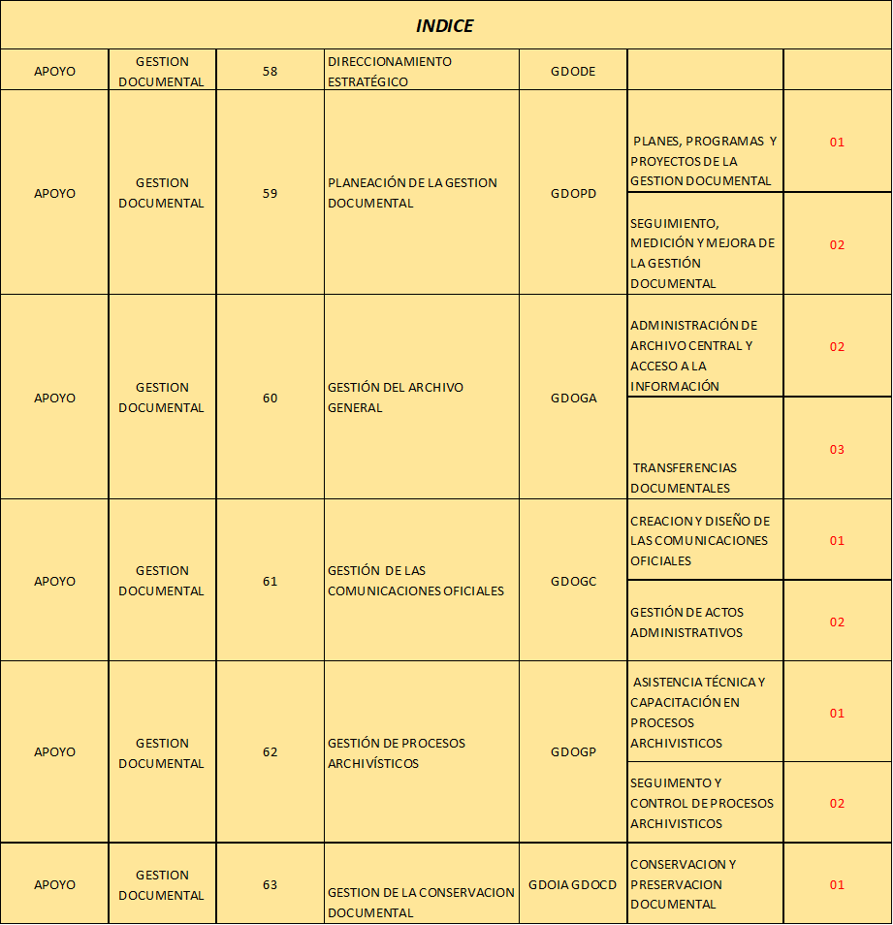
APOYO | GESTION DOCUMENTAL | 58 | DIRECCIONAMIENTO ESTRATÉGICO | GDODE
APOYO | GESTION DOCUMENTAL | 59 | PLANEACIÓN DOCUMENTAL | GDOPD
APOYO | GESTION DOCUMENTAL | 60 | GESTIÓN DEL ARCHIVO GENERAL | GDOGA
APOYO | GESTION DOCUMENTAL | 61 | GESTIÓN DE LAS COMUNICACIONES OFICIALES | GDOGC
APOYO | GESTION DOCUMENTAL | 62 | GESTIÓN DE PROCESOS ARCHIVÍSTICOS | GDOGP
APOYO | GESTION DOCUMENTAL | 63 | INFRAESTRUCTURA AMBIENTAL | GDOIA
APOYO | GESTIÓN LEGAL | 64 | DEFENSA JURIDICA | GLEDJ
APOYO | GESTIÓN LEGAL | 65 | GESTIÓN NORMATIVA | GLEGN
APOYO | GESTIÓN LEGAL | 66 | CONTRATACION ESTATAL | GLECE
APOYO | GESTION DE HACIENDA | 67 | DESARROLLO ECONOMICO | GHADE
APOYO | GESTION DE HACIENDA | 68 | DIRECCIONAMIENTO ESTRATEGICO | GHADI
APOYO | GESTION DE HACIENDA | 69 | ADMINISTRACION DEL SISTEMA DE GESTION DE CALIDAD | GHAAS
APOYO | GESTION DE HACIENDA | 70 | PRESUPUESTO | GHAPR
APOYO | GESTION DE HACIENDA | 71 | GESTION TRIBUTARIA | GHAGT
APOYO | GESTION DE HACIENDA | 72 | TESORERIA | GHATE
APOYO | GESTION DE HACIENDA | 73 | CONTABILIDAD | GHACO
APOYO | GESTION DE HACIENDA | 74 | GESTION ADMINISTRATIVA | GHAGA

